Sheet1
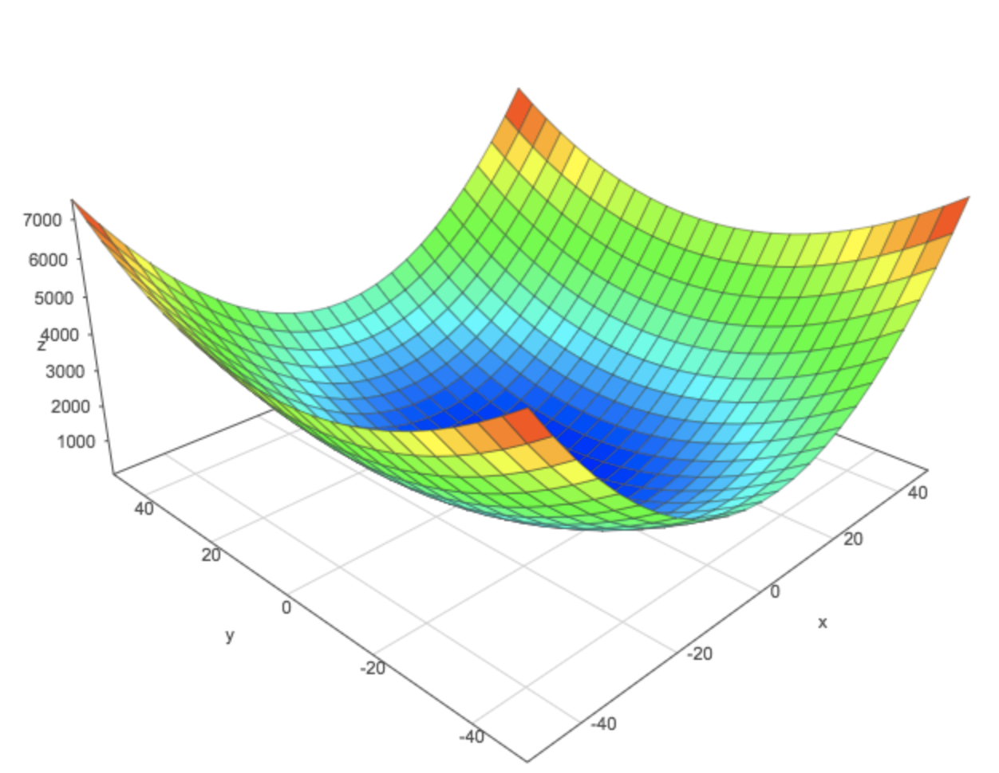

J(θ0,θ1)

θ1
θ0

